상품제안서
스피디 듀오 고속 무선충전패드 | 상품코드: F19391

 |  |  |  |  |  |  | 02-412-0044 | www.easy1.co.kr
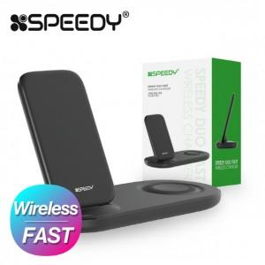

【상세/제작정보】 | 스탠드형, 패드형 충전기로 두 가지 디바이스를 동시에 충전

【인쇄/포장옵션】 | 레이저 / 포장지포장

【공급단가】 | 수량 | 50~ | 100~ | 500~ | 1,000~ | 2,000~
*VAT별도 | 단가 | 13,580원 | 13,090원 | 12,610원 | 12,120원 | 11,640원

【상품 URL】 | https://dev.easy1.co.kr:443/src/goods_detail.php?gdno=19391

